상품제안서
다즐 포켓트립 여행용 파우치 7종세트 고급선물케이스포함 풀컬러 인쇄 가능 | 상품코드: F29828

 |  |  |  |  |  |  | 02-412-0044 | www.easy1.co.kr
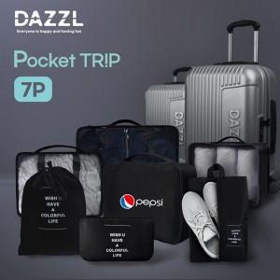

【상세/제작정보】 | <b><span style="font-size: 14pt;">* 배송비 박스당 입수량 - 20개</span><span style="font-size: 14pt;">: 7,000원(vat별도)</span></b>​<br>

【인쇄/포장옵션】 | 실크, 풀칼라 / 기본케이스 무료 제공 / 선물 포장 별도

【공급단가】 | 수량 | 50~ | 100~ | 500~ | 1,000~ | 2,000~
*VAT별도 | 단가 | 7,600원 | 7,440원 | 7,320원 | 7,130원 | 7,010원

【상품 URL】 | https://dev.easy1.co.kr:443/src/goods_detail.php?gdno=29828

